PDCA Ejemplo
Ejemplo de plantilla PDCA
Rellena solo las celdas no sombreadas. Los datos se completarán en las celdas sombreadas.
Proyecto | Reducir el Tiempo de Resolución de Errores de Software |  |  | Act | Plan
Proceso | Flujo de Trabajo de Seguimiento y Resolución de Errores |  |  | 2% | 52%
Líder de equipo | Juan Gonzalez |  |  | 3% | 60%
Ciclo Nº | 1 |  |  | Check | Do
Project Manager |  |  | Horas esperadas | Progreso | Actualizado
María Torres |  |  | 66.00 | 33% | MM/DD/YY

Etapa PDCA | Acciones | Responsable | Fecha límite | Duración (en horas) | % completado | Estado | Conclusiones / Notas
Plan | Analizar el proceso actual de resolución de errores | Equipo | 6/19/2025 | 6.0 | 100% | Completado | Los desarrolladores tienen interpretaciones distintas de la gravedad.
Plan | Lluvia de ideas para una resolución más rápida | Equipo | MM/DD/YY | 8.0 | 10% | En proceso | Automatizar la categorización de errores puede ahorrar tiempo.
Plan | Seleccionar solución óptima para el seguimiento | Equipo | MM/DD/YY | 4.0 | 100% | Completado | Implementar etiquetado automático de gravedad en el software.
Plan | Desarrollar un plan de acción para los cambios | Líder de desarrollo | MM/DD/YY | 4.0 | 100% | Completado | Tener responsables claros reduce la confusión en la ejecución.
Do | Implementar el nuevo sistema de categorización | DevOps | MM/DD/YY | 24.0 | 100% | Completado | Problemas iniciales de integración, pero se resolvieron rápidamente.
Do | Probar el nuevo sistema en un proyecto piloto | Equipo QA | MM/DD/YY | 12.0 | 90% | En proceso | Los ciclos de retroalimentación del QA fueron más lentos de lo esperado.
Do | Recoger retroalimentación de desarrolladores y testers | Líder de QA | MM/DD/YY | 1.0 | 50% | En proceso | Retroalimentación mixta; el sistema necesita ajustes menores.
Check | Analizar los datos de resolución de errores post-implementación | Líder de QA | MM/DD/YY | 1.0 | 10% | En proceso
Check | Evaluar si el tiempo de resolución cumple con los objetivos | Equipo | MM/DD/YY | 1.0 | 0% | No empezado
Check | Compartir resultados con las partes interesadas | Gerente | MM/DD/YY | 1.0 | 0% | No empezado
Act | Ajustar el algoritmo de categorización según la retroalimentación | Líder de desarrollo | MM/DD/YY | 1.0 | 6% | En proceso
Act | Actualizar la documentación del sistema de seguimiento de errores | Líder de equipo | MM/DD/YY | 1.0 | 0% | No empezado
Act | Implementar el sistema a nivel organizacional | Gerente de TI | MM/DD/YY | 1.0 | 0% | No empezado
Act | Capacitar al equipo sobre el proceso actualizado | Líder de QA | MM/DD/YY | 1.0 | 0% | No empezado
Plan | Pendiente | Name | MM/DD/YY | 0.0 | 0% | No empezado
Plan | Pendiente | Name | MM/DD/YY | 0.0 | 0% | No empezado
Do | Pendiente | Name | MM/DD/YY | 0.0 | 0% | No empezado
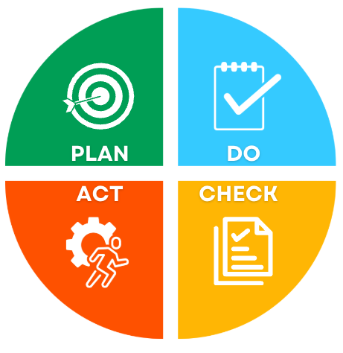
Dashboard por Etapa
Plan |  | Completion | Do |  | Completion
Analizar el proceso actual de resolución de errores |  | 100%
Lluvia de ideas para una resolución más rápida |  | 10%
Seleccionar solución óptima para el seguimiento |  | 100%
Desarrollar un plan de acción para los cambios |  | 100%
 |  |  | Implementar el nuevo sistema de categorización |  | 100%
 |  |  | Probar el nuevo sistema en un proyecto piloto |  | 90%
 |  |  | Recoger retroalimentación de desarrolladores y testers |  | 50%

Pendiente |  | 0%
Pendiente |  | 0%
 |  |  | Pendiente |  | 0%
Check |  | Completion | Act |  | Completion

Analizar los datos de resolución de errores post-implementación |  | 10%
Evaluar si el tiempo de resolución cumple con los objetivos |  | 0%
Compartir resultados con las partes interesadas |  | 0%
 |  |  | Ajustar el algoritmo de categorización según la retroalimentación |  | 6%
 |  |  | Actualizar la documentación del sistema de seguimiento de errores |  | 0%
 |  |  | Implementar el sistema a nivel organizacional |  | 0%
 |  |  | Capacitar al equipo sobre el proceso actualizado |  | 0%

